模板
提问模板

概要 | Mybatis请求报错 |  |  |  |  | 领域 | Mybatis
必填项 不然不能准确地定位问题
课程 | javaEE企业级分布式高级架构师005期 |  |  | 章节 | 4-1 01课 Mybatis入门 （2019.1.22） | 时间 | 约5min

描述问题：
例：
格式一
课程中这样说的*****
我是这样理解的不知道是否正确
格式二
我遇到一个问题
老师演示是这样的
但我重现后遇到****问题不知道如何解决
代码：**** （请一定要贴代码不要截图）
遇到这样的问题
(可以截图可以贴错误日志)
不知道怎么接解决
格式三
按照视频中练习
代码：**** （请一定要贴代码不要截图）
我期待的结果是***
但结果和实际不一致请解答一下
具体描述
 |  | 老师在课程5min中左右在做框架整合时 我在代码重现的时候遇到以下问题
 |  | 代码：
<mapper namespace="dcom.bjsxt.com.bjsxt.mapper.PeopleMapper">
<resultMap id="BaseResultMap" type="com.bjsxt.entity.People">
<id column="id" jdbcType="INTEGER" property="id" />
<result column="name" jdbcType="VARCHAR" property="name" />
<result column="age" jdbcType="INTEGER" property="age" />
</resultMap>
<sql id="Base_Column_List">
id, name, age
</sql>
<select id="selectByPrimaryKey" parameterType="java.lang.Integer" resultMap="BaseResultMap">
select
<include refid="Base_Column_List" />
from people
where id = #{id,jdbcType=INTEGER}
</select>
<delete id="deleteByPrimaryKey" parameterType="java.lang.Integer">
delete from people
where id = #{id,jdbcType=INTEGER}
</delete>
<insert id="insert" parameterType="com.bjsxt.entity.People">
insert into people (id, name, age
)
values (#{id,jdbcType=INTEGER}, #{name,jdbcType=VARCHAR}, #{age,jdbcType=INTEGER}
)
</insert>
<insert id="insertSelective" parameterType="com.bjsxt.entity.People">
insert into people
<trim prefix="(" suffix=")" suffixOverrides=",">
<if test="id != null">
id,
</if>
<if test="name != null">
name,
</if>
<if test="age != null">
age,
</if>
</trim>
<trim prefix="values (" suffix=")" suffixOverrides=",">
<if test="id != null">
#{id,jdbcType=INTEGER},
</if>
<if test="name != null">
#{name,jdbcType=VARCHAR},
</if>
<if test="age != null">
#{age,jdbcType=INTEGER},
</if>
</trim>
</insert>
<update id="updateByPrimaryKeySelective" parameterType="com.bjsxt.entity.People">
update people
<set>
<if test="name != null">
name = #{name,jdbcType=VARCHAR},
</if>
<if test="age != null">
age = #{age,jdbcType=INTEGER},
</if>
</set>
where id = #{id,jdbcType=INTEGER}
</update>
<update id="updateByPrimaryKey" parameterType="com.bjsxt.entity.People">
update people
set name = #{name,jdbcType=VARCHAR},
age = #{age,jdbcType=INTEGER}
where id = #{id,jdbcType=INTEGER}
</update>
</mapper> }
}

 |  | 产出结果
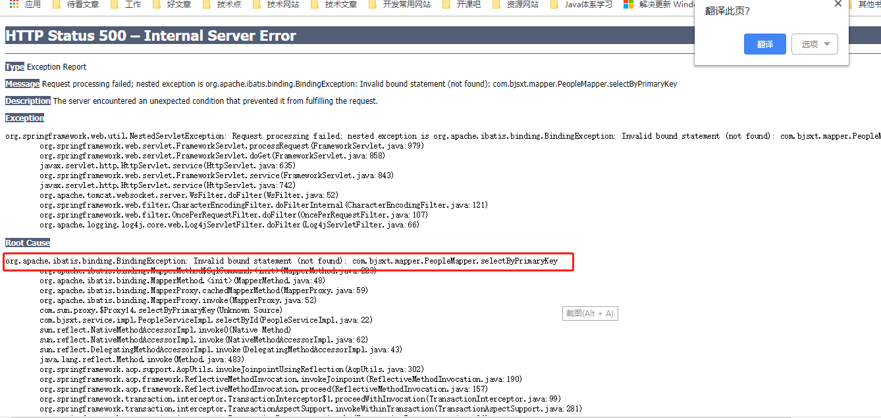

 |  | 期望结果

 |  |  | 请求正常可以调通接口

备注 | 附带相关问题百度技术博客解决方案（链接地址），软件版本如mysql5.7,jdk8等

